ニューデリー
 INDIA SCHEDULE - 関西 |  |  |  |  |  |  |  |  |  |  |  |  |  | 大阪海運輸出営業所 TEL：06-7730-1075/FAX：06-7730-1088

Destination: Chennai, India
 |  |  |  |  |  |  |  |  |  |  |  |  |  |  | UPDATED : | 2024-04-26 | V
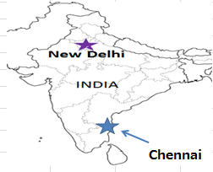
From Osaka / Kobe
VESSEL | VOY | CFS CUT |  |  |  | ETA |  | ETD |  | ETA
 |  | OSA |  | KOB |  | KOB |  | KOB |  | CHENNAI

 |  |  |  |  |  |  |  | 0 DAYS |  | 26 DAYS
※NYK FURANO | 016S | 2024-05-10 | 金 | 2024-05-13 | 月 | 2024-05-15 | 水 | 2024-05-16 | 木 | 2024-06-02 | 日
NAGOYA TOWER | 004S | 2024-05-17 | 金 | 2024-05-20 | 月 | 2024-05-22 | 水 | 2024-05-23 | 木 | 2024-06-09 | 日
注意事項
危険品は受諾出来かねますのでご了承ください。
国内消防法該当品は搬入日に指定がございます。 事前に担当者にご確認の上、外貨にてご搬入ください。
段積み不可貨物、重量物、長尺貨物、背高貨物は 受託不可もしくは追加費用が発生する場合がございます。 詳細は担当者までお問合せ下さい。
貨物搬入の際には、下記３点をお願い致します。 ＊貨物にケースマークを貼付 ＊送り状に"にしてつ扱い"と記載 ＊送り状にケースマークの記載
木材を使用した梱包等については輸入地で規制がございます。 詳細は下記ご確認ください。 http://www.maff.go.jp/pps/j/konpozai/kuni/country.html
先船のスケジュール及び船名は、予告なく変更の 可能性がございます。予め御了承をお願い致します。
記載以外の仕向け地も承っております。お問合せください!
MOL PRESENCE | 011S | 2024-05-24 | 金 | 2024-05-27 | 月 | 2024-05-29 | 水 | 2024-05-30 | 木 | 2024-06-16 | 日

★本船名＝CUT日前倒し
※本船名＝本船変更
※本船名＝サービス無し
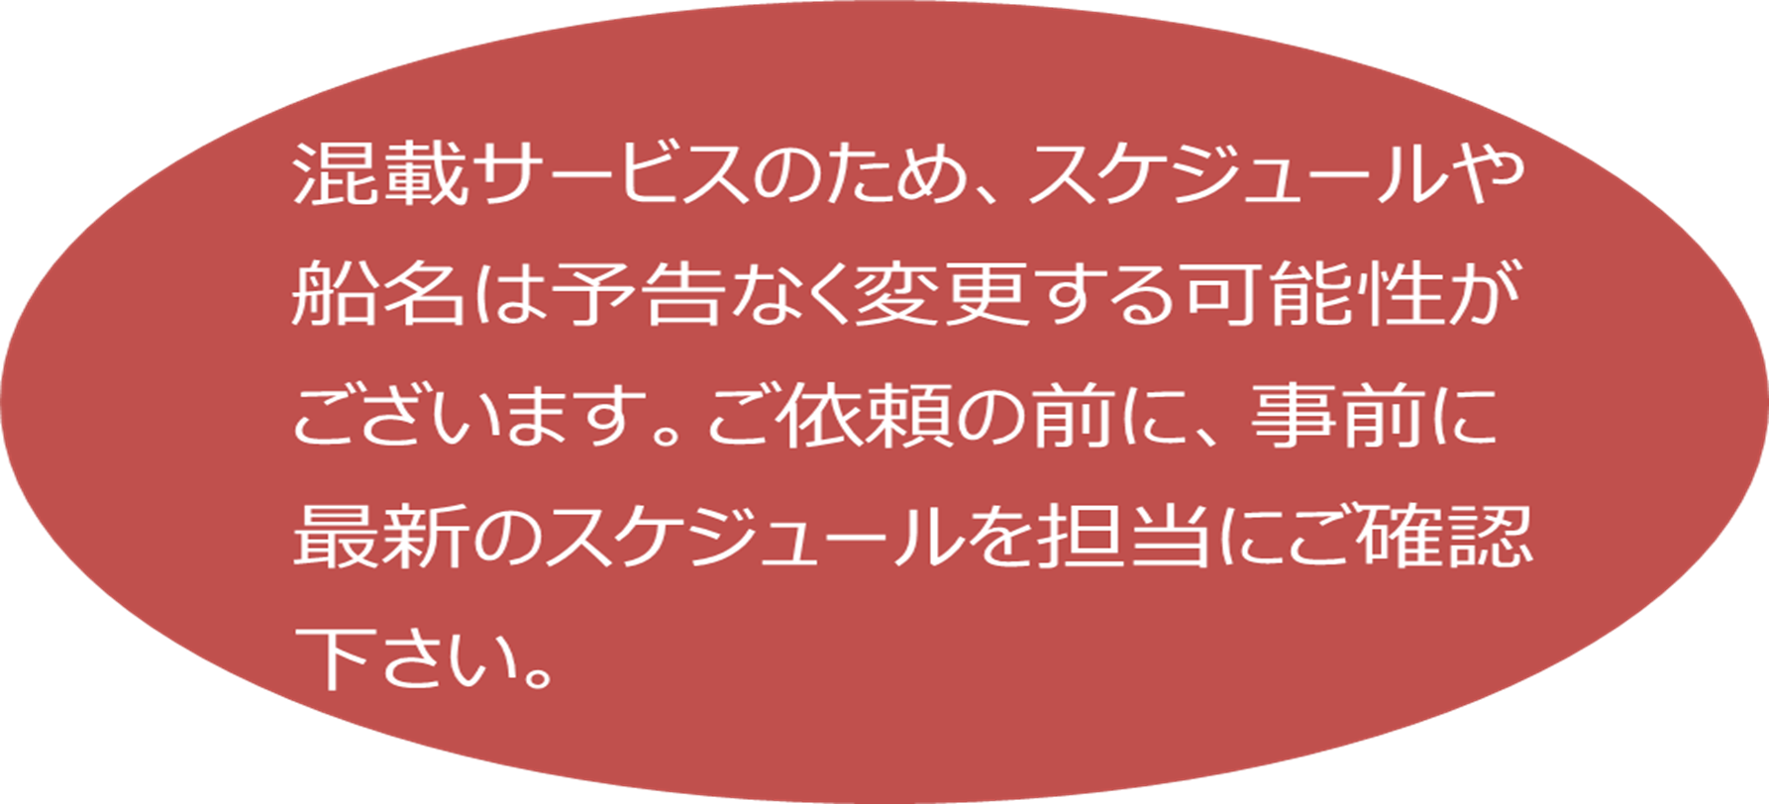

※CFS倉庫受付時間 9:00~16:00

貨物搬入先 | 会社名 |  |  |  |  | 住所 / 保税名称
大阪 CFS 2024/1/1～ | 日東物流株式会社 大阪総合物流センター |  |  |  |  | 大阪市住之江区南港東9-4-36 |  |  |  |  |  |  | NACCS: 4IWM4
 |  |  |  |  |  | TEL : 06-6612-2600 FAX : 06-6612-2605
神戸 CFS 2024/1/1～ | 日東物流株式会社 六甲RC-4 |  |  |  |  | 神戸市東灘区向洋町西6-4 |  |  |  |  |  |  | NACCS: 3GDL2
 |  |  |  |  |  | TEL : 078-857-1361 FAX : 078-857-1365

INDIA SCHEDULE - 関西 |  |  |  |  |  |  |  |  |  |  |  |  |  | 大阪海運輸出営業所 TEL：06-7730-1075/FAX：06-7730-1088

Destination: New Delhi, India
※NHAVA SHEVA経由
 |  |  |  |  |  |  |  |  |  |  |  |  |  |  | UPDATED : | 2024-04-08 | V

From Osaka / Kobe
VESSEL | VOY | CFS CUT |  |  |  | ETA |  | ETD |  | ETA |  | ETA
 |  | OSA |  | KOB |  | KOB |  | KOB |  | NHAVA SHEVA |  | DEL

 |  |  |  |  |  |  |  | 0 DAYS |  | 25 DAYS |  | 35 DAYS
ATHENS BRIDGE | 157S | 2024-04-05 | 金 | 2024-04-08 | 月 | 2024-04-10 | 水 | 2024-04-11 | 木 | 2024-05-04 | 土 | 2024-05-14 | 火
BAI CHAY BRIDGE | 136S | 2024-04-12 | 金 | 2024-04-15 | 月 | 2024-04-17 | 水 | 2024-04-18 | 木 | 2024-05-11 | 土 | 2024-05-21 | 火
注意事項
危険品は受諾出来かねますのでご了承ください。
国内消防法該当品は搬入日に指定がございます。 事前に担当者にご確認の上、外貨にてご搬入ください。
段積み不可貨物、重量物、長尺貨物、背高貨物は 受託不可もしくは追加費用が発生する場合がございます。 詳細は担当者までお問合せ下さい。
貨物搬入の際には、下記３点をお願い致します。 ＊貨物にケースマークを貼付 ＊送り状に"にしてつ扱い"と記載 ＊送り状にケースマークの記載
木材を使用した梱包等については輸入地で規制がございます。 詳細は下記ご確認ください。 http://www.maff.go.jp/pps/j/konpozai/kuni/country.html
先船のスケジュール及び船名は、予告なく変更の 可能性がございます。予め御了承をお願い致します。
記載以外の仕向け地も承っております。お問合せください!
NAGOYA TOWER | 003S | 2024-04-19 | 金 | 2024-04-22 | 月 | 2024-04-24 | 水 | 2024-04-25 | 木 | 2024-05-18 | 土 | 2024-05-28 | 火
※★MOL PRESENCE | 010S | 2024-04-25 | 木 | 2024-04-26 | 金 | 2024-05-01 | 水 | 2024-05-02 | 木 | 2024-05-25 | 土 | 2024-06-04 | 火
BAI CHAY BRIDGE | 137S | 2024-05-10 | 金 | 2024-05-13 | 月 | 2024-05-15 | 水 | 2024-05-16 | 木 | 2024-06-08 | 土 | 2024-06-18 | 火

★本船名＝CUT日前倒し
※本船名＝本船変更
※本船名＝サービス無し

※CFS倉庫受付時間 9:00~16:00

貨物搬入先 | 会社名 |  |  |  |  | 住所 / 保税名称
大阪 CFS 2024/1/1～ | 日東物流株式会社 大阪総合物流センター |  |  |  |  | 大阪市住之江区南港東9-4-36 |  |  |  |  | NACCS:4IWM4
 |  |  |  |  |  | TEL : 06-6612-2600 FAX : 06-6612-2605
神戸 CFS 2024/1/1～ | 日東物流株式会社 六甲RC-4 |  |  |  |  | 神戸市東灘区向洋町西6-4 |  |  |  |  | NACCS: 3GDL2
 |  |  |  |  |  | TEL : 078-857-1361 FAX : 078-857-1365

注意事項
危険品は受諾出来かねますのでご了承ください。
国内消防法該当品は搬入日に指定がございます。 事前に担当者にご確認の上、外貨にてご搬入ください。
段積み不可貨物、重量物、長尺貨物、背高貨物は 受託不可もしくは追加費用が発生する場合がございます。 詳細は担当者までお問合せ下さい。
貨物搬入の際には、下記３点をお願い致します。 ＊貨物にケースマークを貼付 ＊送り状に"にしてつ扱い"と記載 ＊送り状にケースマークの記載
木材を使用した梱包等については輸入地で規制がございます。 詳細は下記ご確認ください。 http://www.maff.go.jp/pps/j/konpozai/kuni/country.html
先船のスケジュール及び船名は、予告なく変更の 可能性がございます。予め御了承をお願い致します。
記載以外の仕向け地も承っております。お問合せください!

ニューデリー (2)
INDIA SCHEDULE - 関西 |  |  |  |  |  |  |  |  |  |  |  |  |  | 大阪海運輸出営業所 TEL：06-7730-1075/FAX：06-7730-1088

Destination: Chennai, India
 |  |  |  |  |  |  |  |  |  |  |  |  |  |  | UPDATED : | 2023-12-14 | V
※New Delhi向けは２ページ目に記載しています。
From Osaka / Kobe
VESSEL | VOY | CFS CUT |  |  |  | ETA |  | ETD |  | ETA
 |  | OSA |  | KOB |  | KOB |  | KOB |  | CHENNAI

 |  |  |  |  |  |  |  | 0 DAYS |  | 26 DAYS
ATHENS BRIDGE | 154S | 2024-01-12 | 金 | 2024-01-15 | 月 | 2024-01-17 | 水 | 2024-01-18 | 木 | 2024-02-11 | 日
BAI CHAY BRIDGE | 133S | 2024-01-19 | 金 | 2024-01-22 | 月 | 2024-01-24 | 水 | 2024-01-25 | 木 | 2024-02-18 | 日
注意事項
危険品は受諾出来かねますのでご了承ください。
国内消防法該当品は搬入日に指定がございます。 事前に担当者にご確認の上、外貨にてご搬入ください。
段積み不可貨物、重量物、長尺貨物、背高貨物は 受託不可もしくは追加費用が発生する場合がございます。 詳細は担当者までお問合せ下さい。
貨物搬入の際には、下記３点をお願い致します。 ＊貨物にケースマークを貼付 ＊送り状に"にしてつ扱い"と記載 ＊送り状にケースマークの記載
木材を使用した梱包等については輸入地で規制がございます。 詳細は下記ご確認ください。 http://www.maff.go.jp/pps/j/konpozai/kuni/country.html
先船のスケジュール及び船名は、予告なく変更の 可能性がございます。予め御了承をお願い致します。
記載以外の仕向け地も承っております。お問合せください!
MOL ENDOWMENT | 083S | 2024-01-26 | 金 | 2024-01-29 | 月 | 2024-01-31 | 水 | 2024-02-01 | 木 | 2024-02-25 | 日

★本船名＝CUT日前倒し
※本船名＝本船変更
※本船名＝サービス無し

2024/1/1より貨物搬入先が変更となりましたので、ご注意ください。

※CFS倉庫受付時間 9:00~16:00

貨物搬入先 | 会社名 |  |  |  |  | 住所 / 保税名称
大阪 CFS | 日東物流株式会社 大阪総合物流センター |  |  |  |  | 大阪市住之江区南港東9-4-36 |  |  |  |  |  |  | NACCS: 4IWM4
 |  |  |  |  |  | TEL : 06-6612-2600 FAX : 06-6612-2605
神戸 CFS | 日東物流株式会社 六甲RC-4 |  |  |  |  | 神戸市東灘区向洋町西6-4 |  |  |  |  |  |  | NACCS: 3GDL2
 |  |  |  |  |  | TEL : 078-857-1361 FAX : 078-857-1365

INDIA SCHEDULE - 関西 |  |  |  |  |  |  |  |  |  |  |  |  |  | 大阪海運輸出営業所 TEL：06-7730-1075/FAX：06-7730-1088

Destination: New Delhi, India
※NHAVA SHEVA経由
 |  |  |  |  |  |  |  |  |  |  |  |  |  |  | UPDATED : | 2023-12-14 | V

From Osaka / Kobe
VESSEL | VOY | CFS CUT |  |  |  | ETA |  | ETD |  | ETA |  | ETA
 |  | OSA |  | KOB |  | KOB |  | KOB |  | NHAVA SHEVA |  | DEL

 |  |  |  |  |  |  |  | 0 DAYS |  | 31 DAYS |  | 42 DAYS
ATHENS BRIDGE | 154S | 2024-01-12 | 金 | 2024-01-15 | 月 | 2024-01-17 | 水 | 2024-01-18 | 木 | 2024-02-18 | 日 | 2024-02-28 | 水
BAI CHAY BRIDGE | 133S | 2024-01-19 | 金 | 2024-01-22 | 月 | 2024-01-24 | 水 | 2024-01-25 | 木 | 2024-02-25 | 日 | 2024-03-06 | 水
MOL ENDOWMENT | 083S | 2024-01-26 | 金 | 2024-01-29 | 月 | 2024-01-31 | 水 | 2024-02-01 | 木 | 2024-03-03 | 日 | 2024-03-13 | 水
注意事項
危険品は受諾出来かねますのでご了承ください。
国内消防法該当品は搬入日に指定がございます。 事前に担当者にご確認の上、外貨にてご搬入ください。
段積み不可貨物、重量物、長尺貨物、背高貨物は 受託不可もしくは追加費用が発生する場合がございます。 詳細は担当者までお問合せ下さい。
貨物搬入の際には、下記３点をお願い致します。 ＊貨物にケースマークを貼付 ＊送り状に"にしてつ扱い"と記載 ＊送り状にケースマークの記載
木材を使用した梱包等については輸入地で規制がございます。 詳細は下記ご確認ください。 http://www.maff.go.jp/pps/j/konpozai/kuni/country.html
先船のスケジュール及び船名は、予告なく変更の 可能性がございます。予め御了承をお願い致します。
記載以外の仕向け地も承っております。お問合せください!
★本船名＝CUT日前倒し
※本船名＝本船変更
※本船名＝サービス無し

2024/1/1より貨物搬入先が変更となりましたので、ご注意ください。

※CFS倉庫受付時間 9:00~16:00

貨物搬入先 | 会社名 |  |  |  |  | 住所 / 保税名称
大阪 CFS | 日東物流株式会社 大阪総合物流センター |  |  |  |  | 大阪市住之江区南港東9-4-36 |  |  |  |  | NACCS:4IWM4
 |  |  |  |  |  | TEL : 06-6612-2600 FAX : 06-6612-2605
神戸 CFS | 日東物流株式会社 六甲RC-4 |  |  |  |  | 神戸市東灘区向洋町西6-4 |  |  |  |  | NACCS: 3GDL2
 |  |  |  |  |  | TEL : 078-857-1361 FAX : 078-857-1365

